Productos
N | Producto | Imagen
1 | Jersey Youngla USA Concept Black Red | 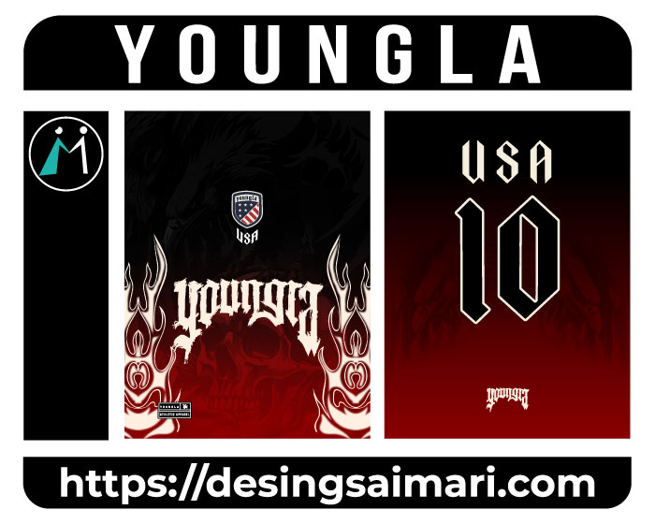
2 | Sport fishing | 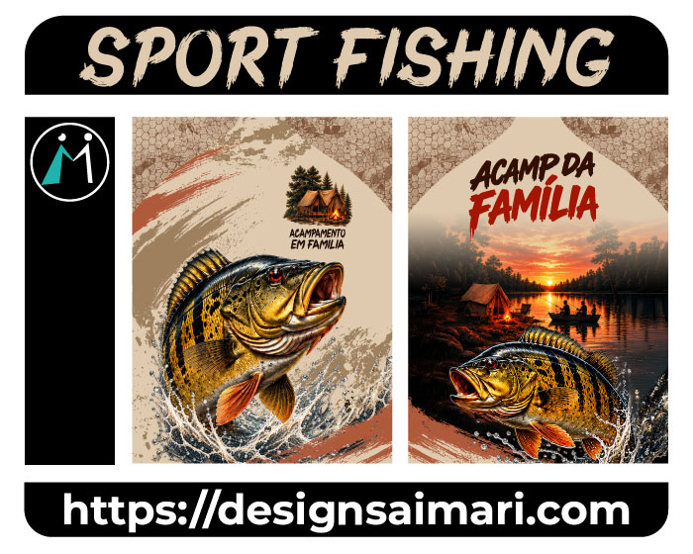
3 | Pastoral Juvenil Celeste | 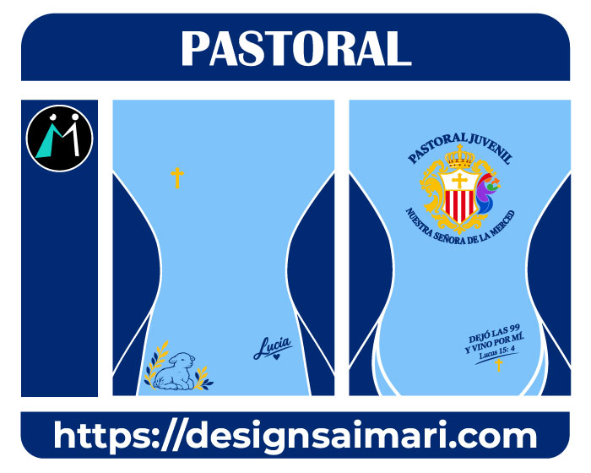
4 | Jersey Dregrade Blue | 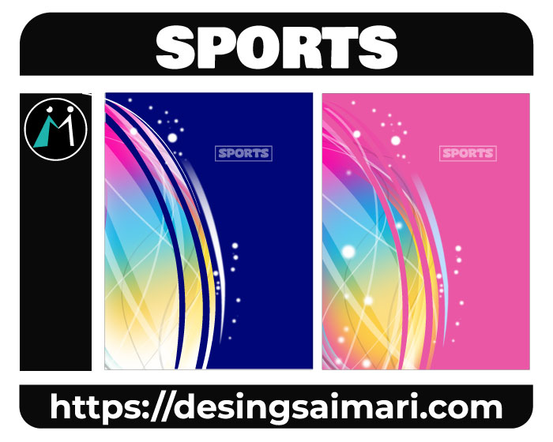
5 | Hexagono Sports | 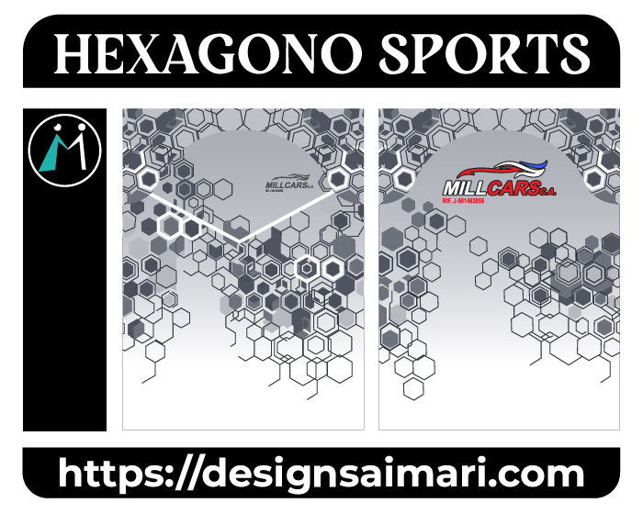
6 | Paint Sports | 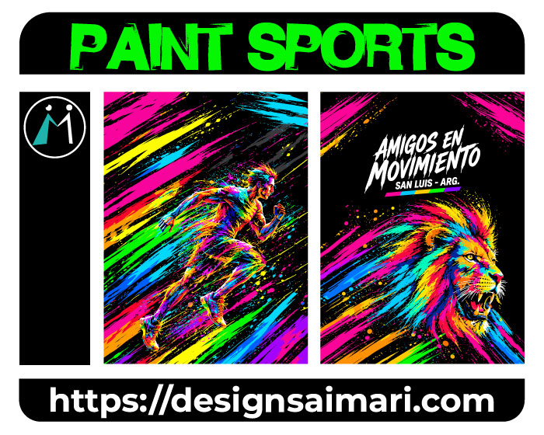
7 | PSIS Semarang 2026-27 | 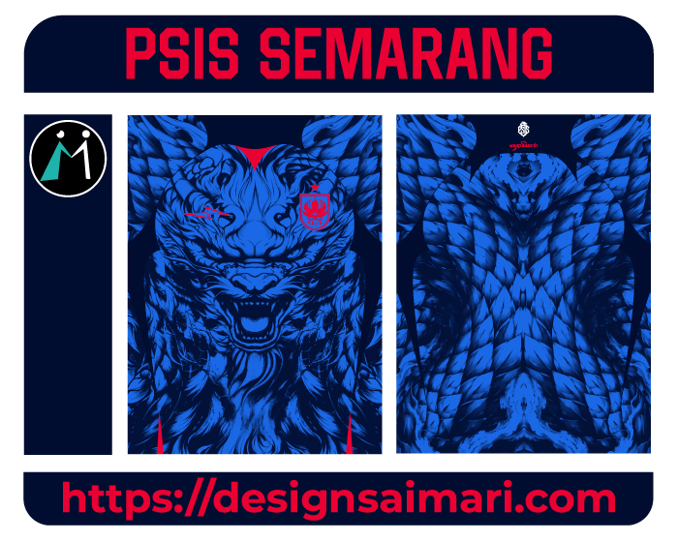
8 | Aguilas Doradas | 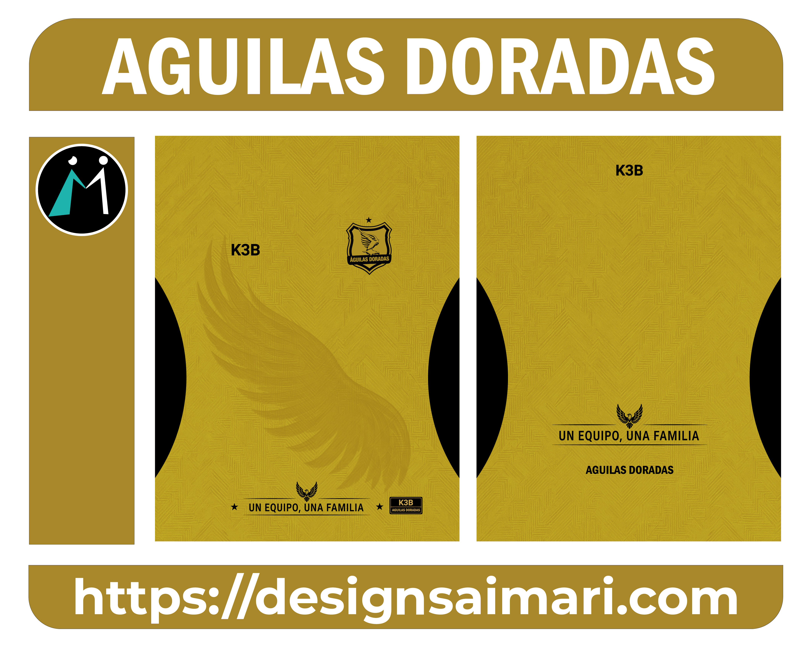
9 | Colegio Montessori | 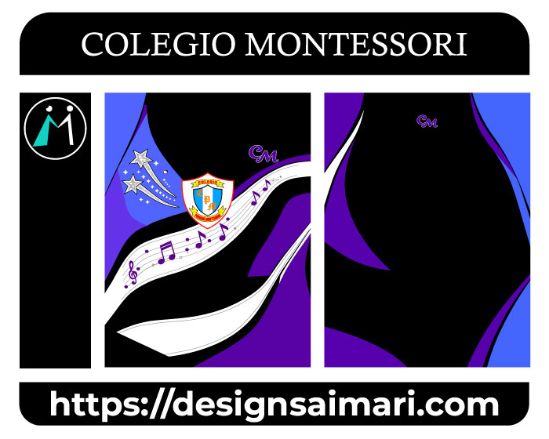
10 | Jersey Millonarios Blue | 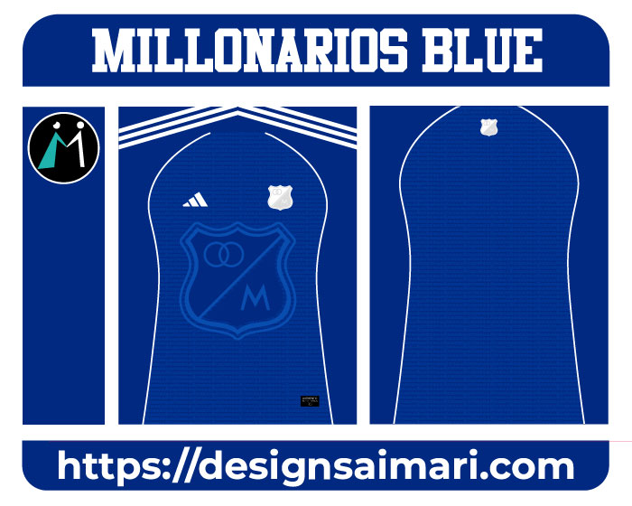
11 | Cobay | 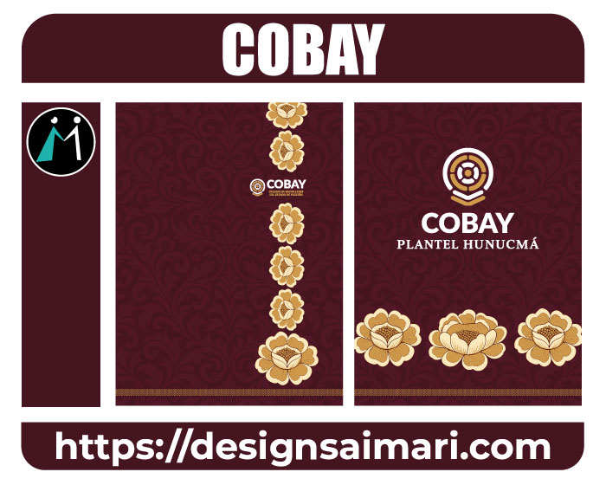
12 | Lion Orange | 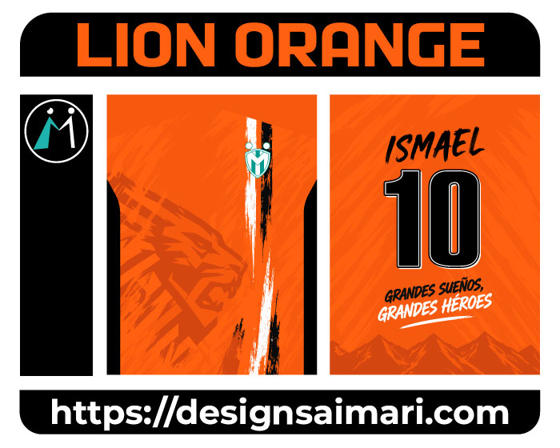
13 | Mapaches Design Celeste | 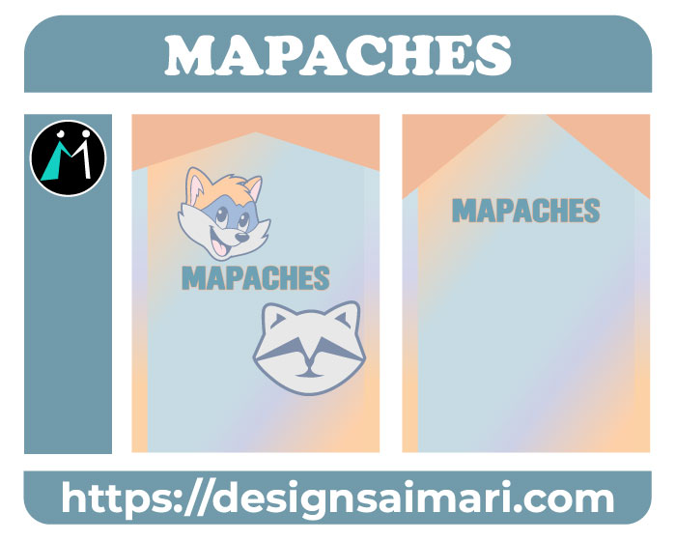
14 | UNION FEMENINA FC | 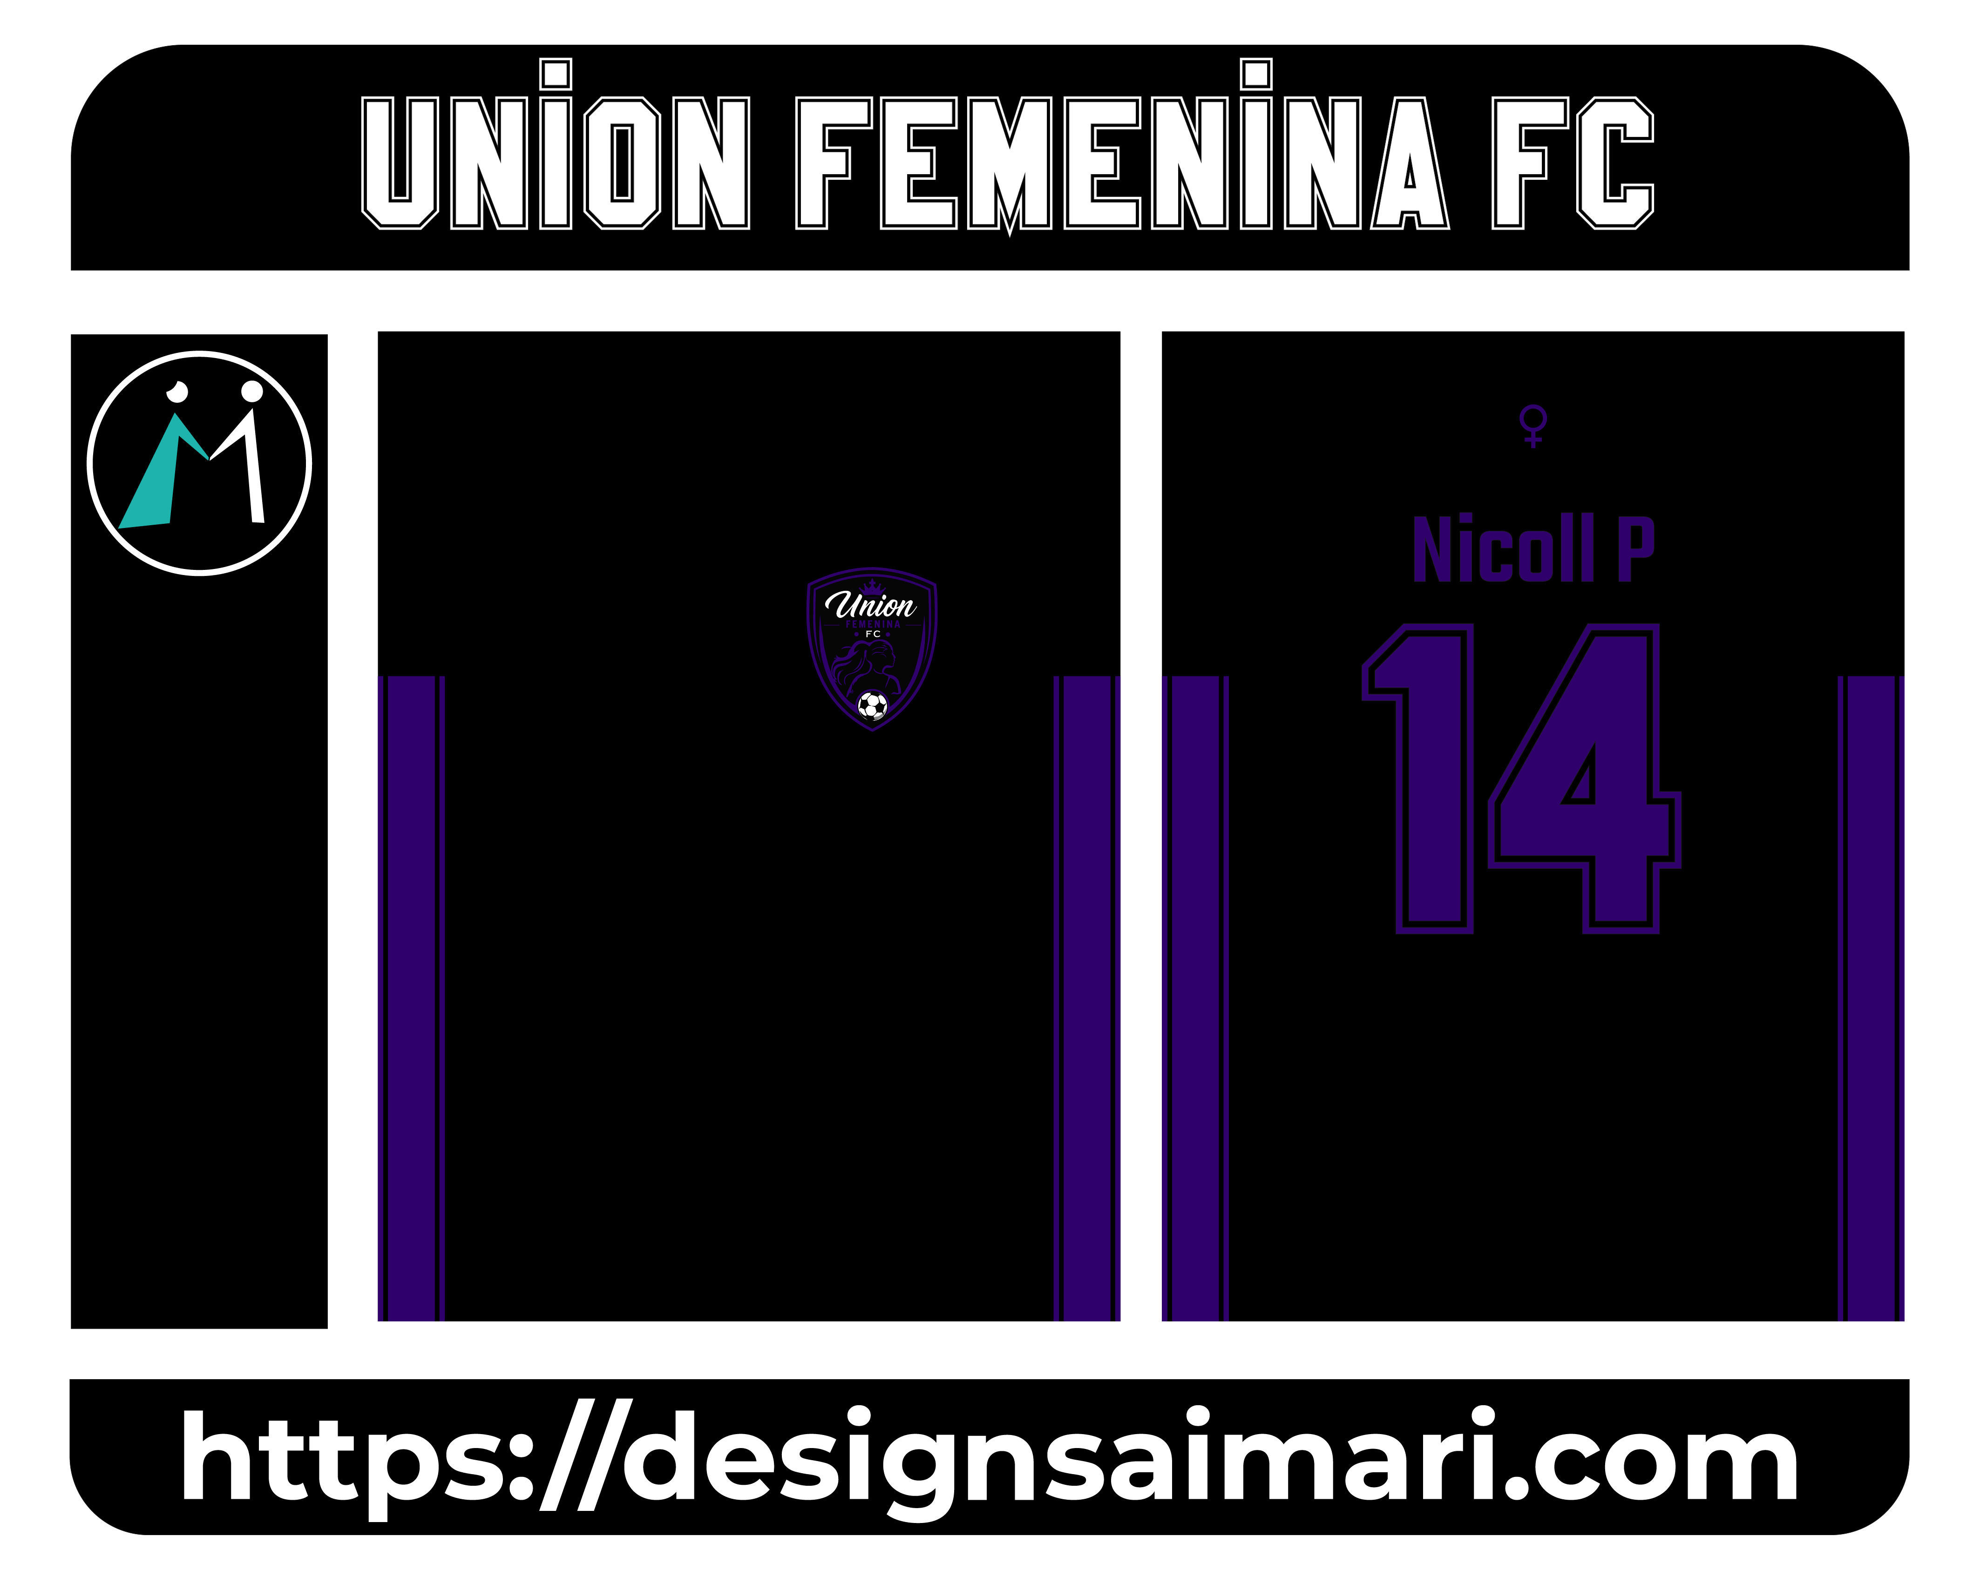
15 | LEONES SOFTBALL | 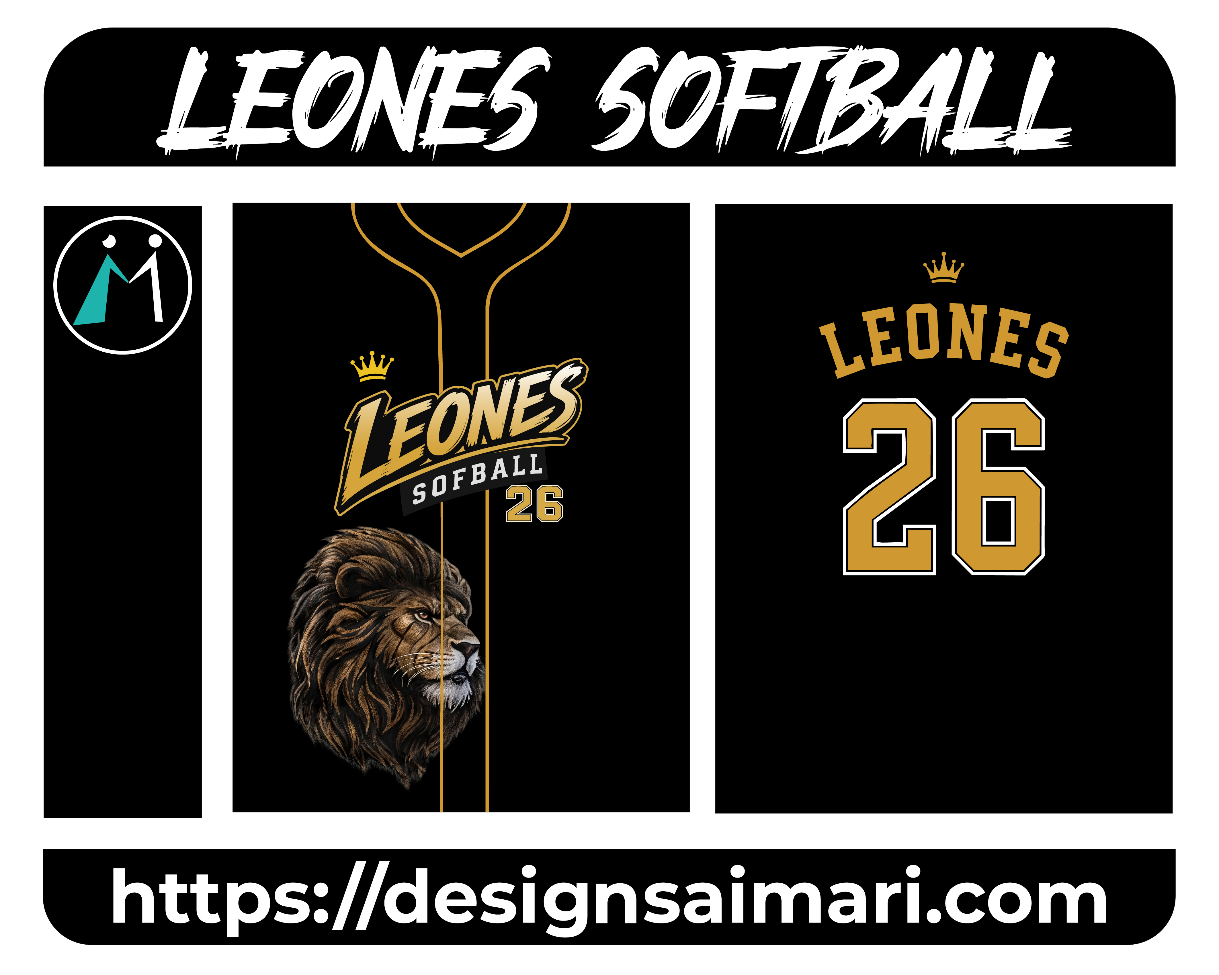
16 | Blue Pattern Geometrico | 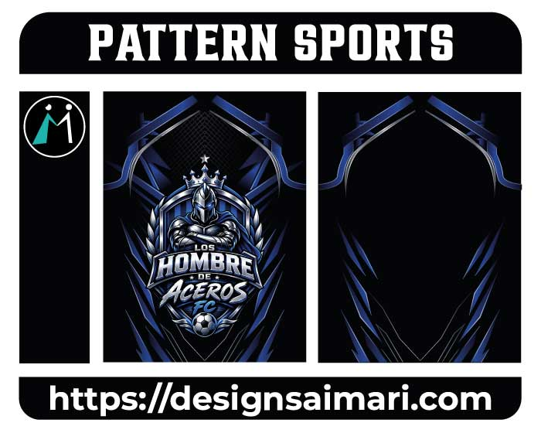
17 | Jersey Geométricas Brillantes Tono Azul | 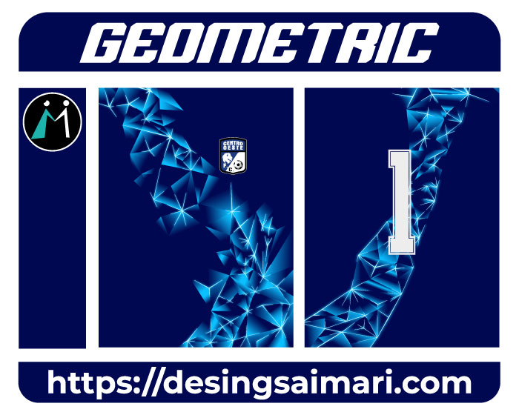
18 | Arauquita Agricultura Concept | 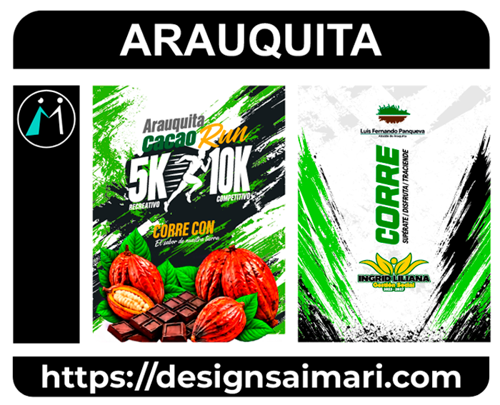
19 | Clube do Remo Ancorados na Fé | 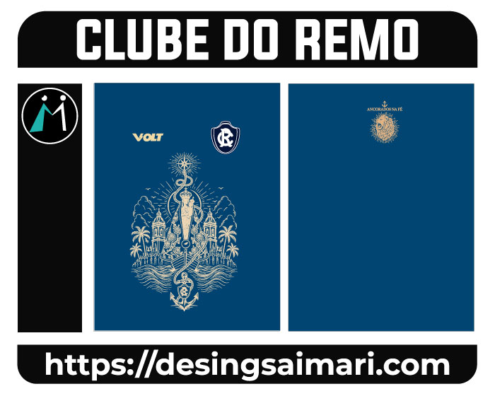
20 | Grunge Design Verde | 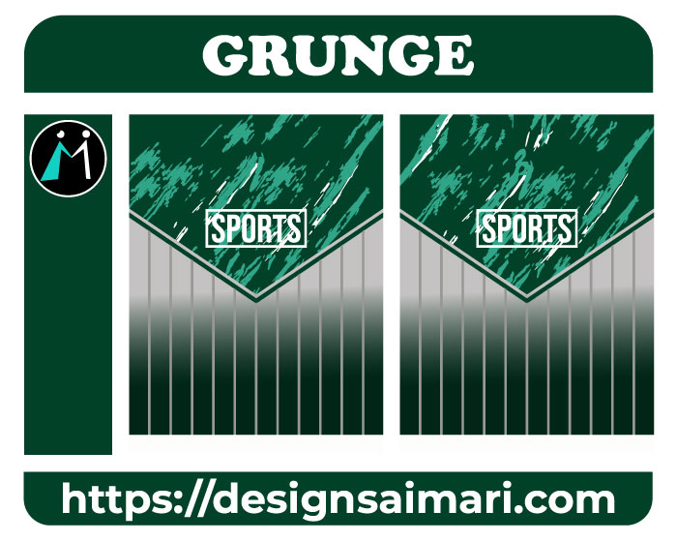
21 | Jersey Caciques | 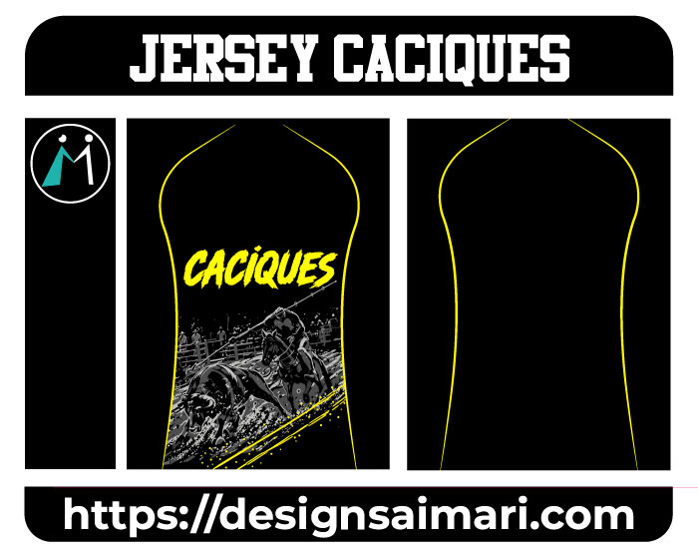
22 | Caciques FC | 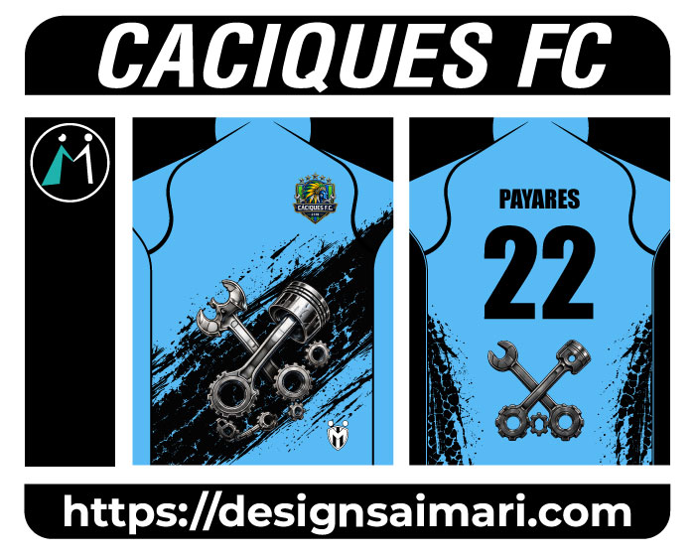
23 | Jersey Design Valencia | 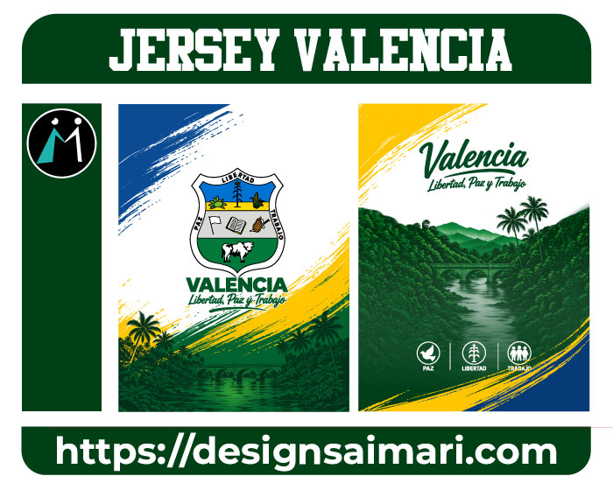
24 | Defensa y Justicia Geometric | 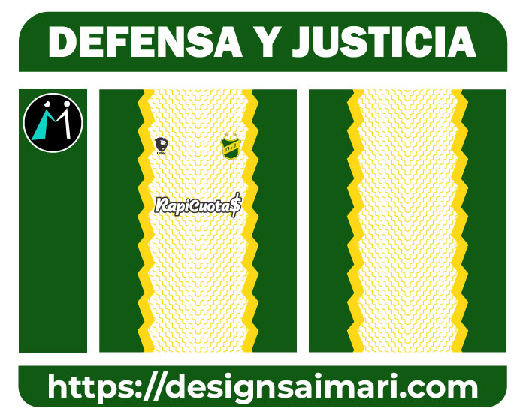
25 | Aquaman | 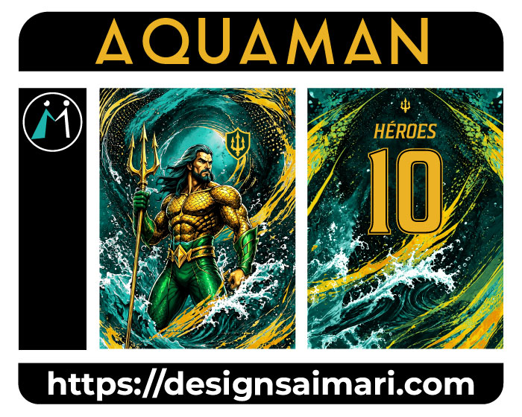
26 | Dragon Flamas Sports | 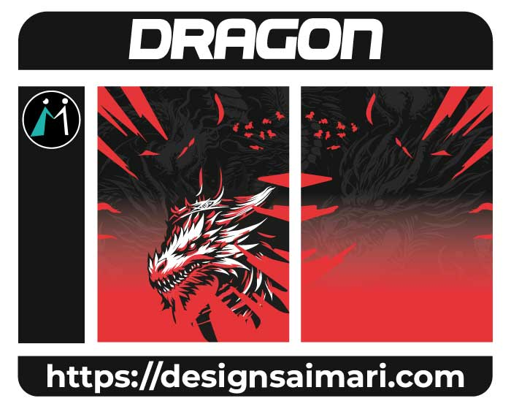
27 | Pattern Sports Degrade Line Pink | 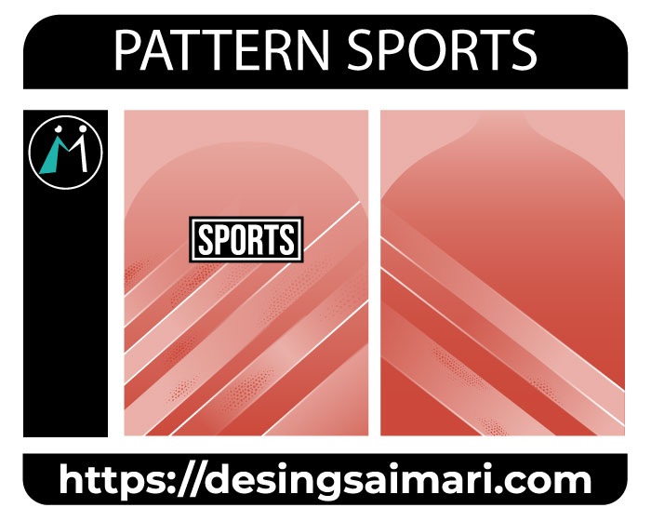
28 | OLIMPIADAS ECUADOR | 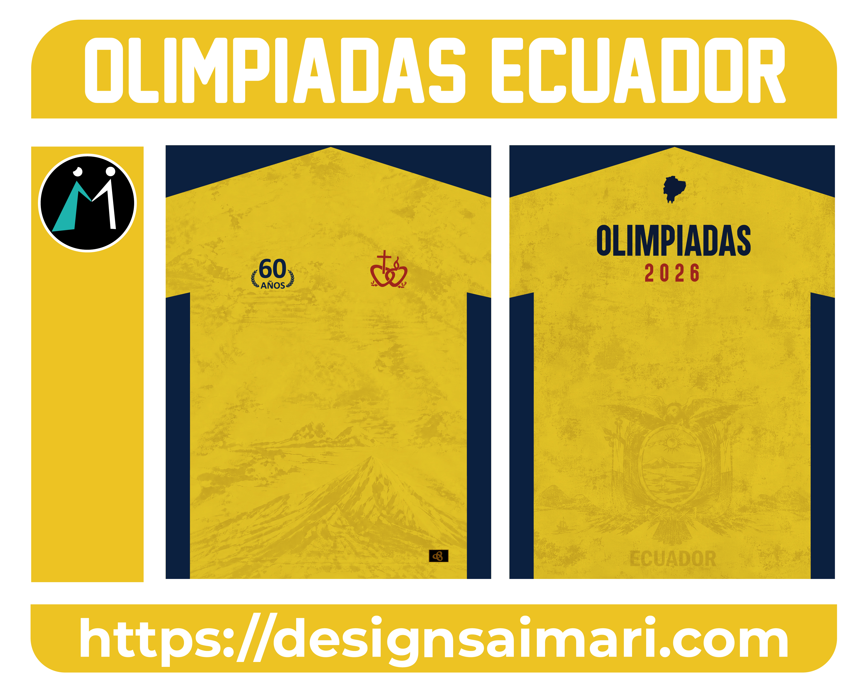
29 | Sporting Design Colors | 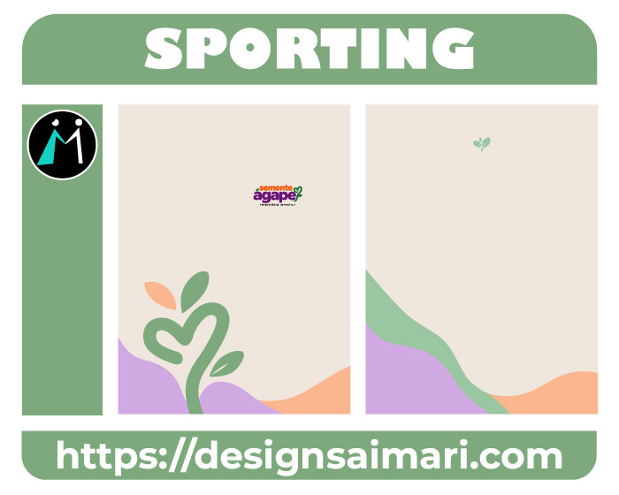
30 | La Banda Del Coliseo | 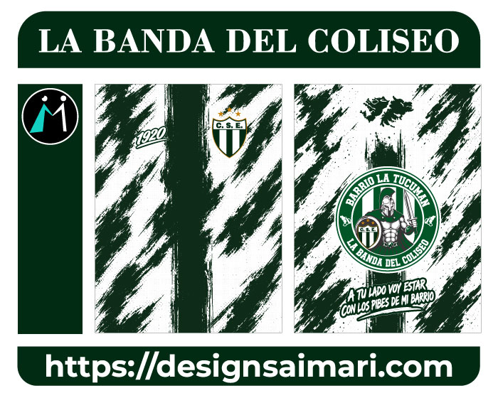
31 | Envinadas | 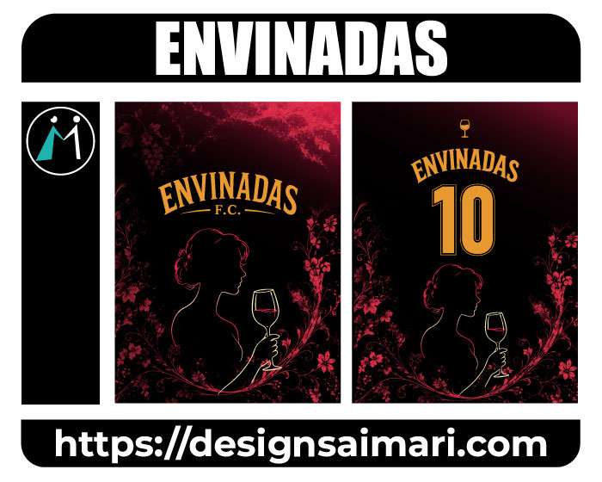
32 | Jersey Sport Pattern Green | 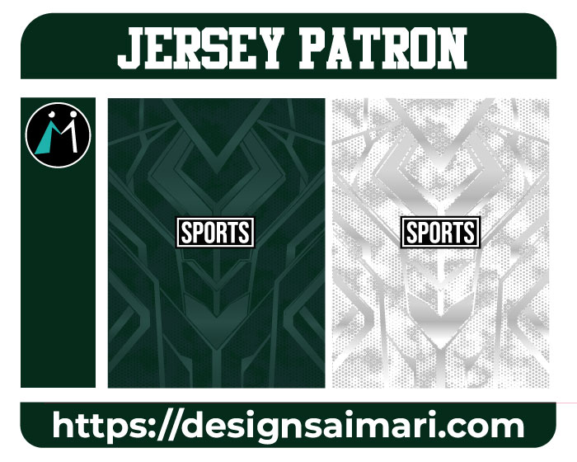
33 | Sports Design Negro | 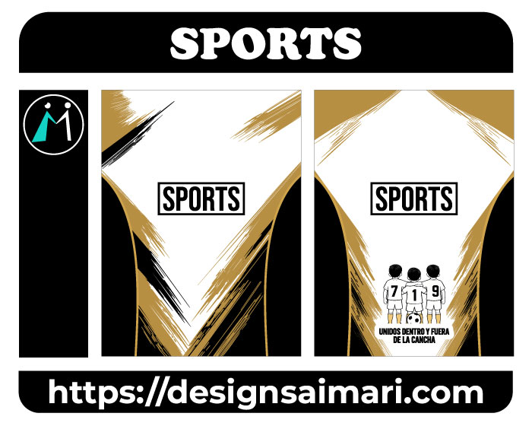
34 | Jersey Geometrico Lineal | 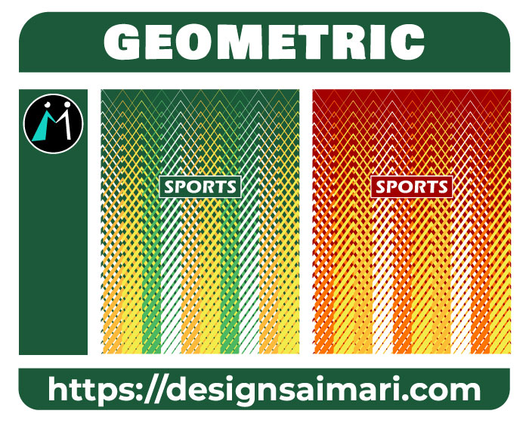
35 | Liverpool Tercera Equipación 2026-27 | 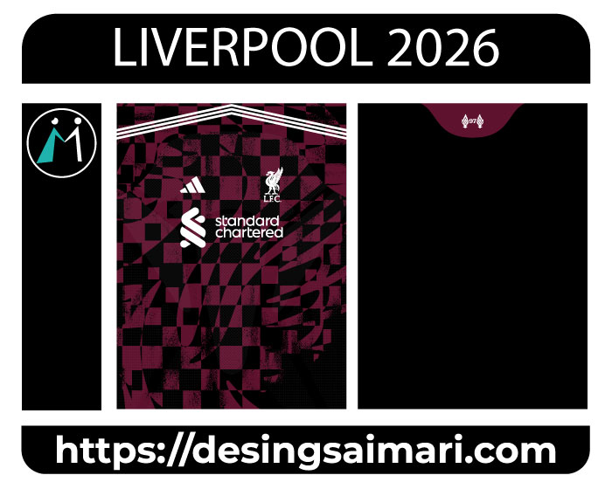
36 | Newcastle United | 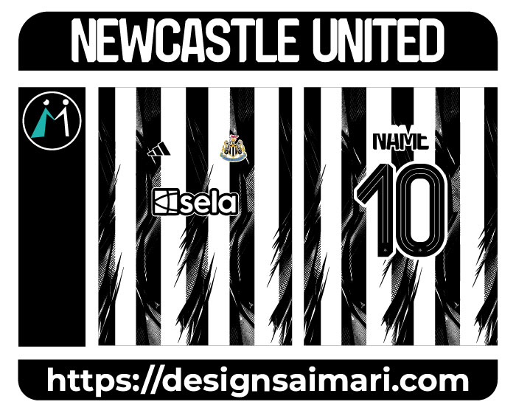
37 | Designs Pontillizer Purple | 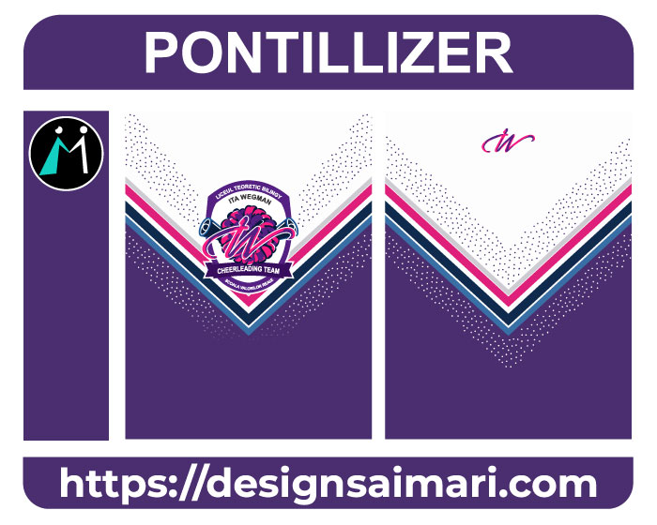
38 | Grecia Grunge Design | 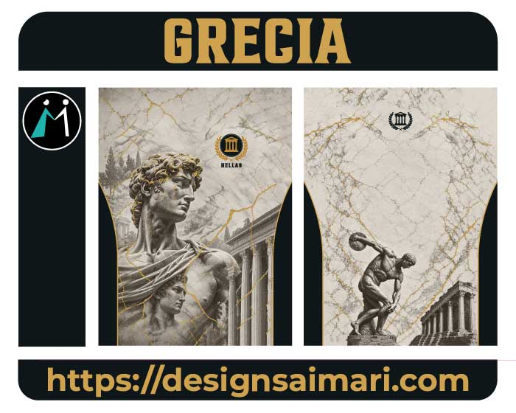
39 | Boca Juniors 2026-27 Third | 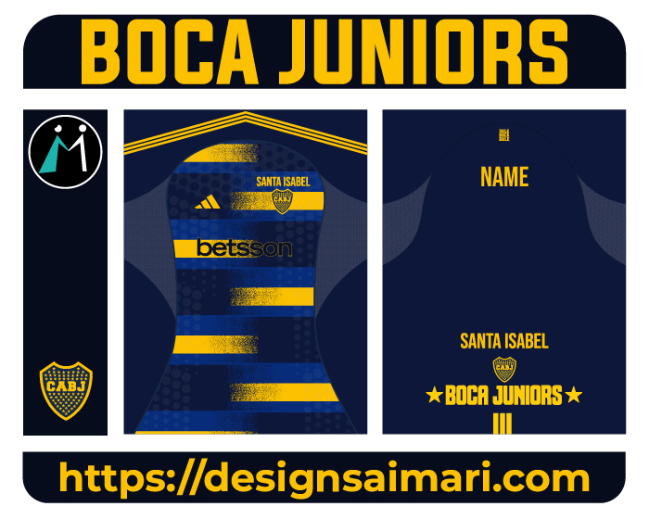
40 | Jersey Infantil Patines | 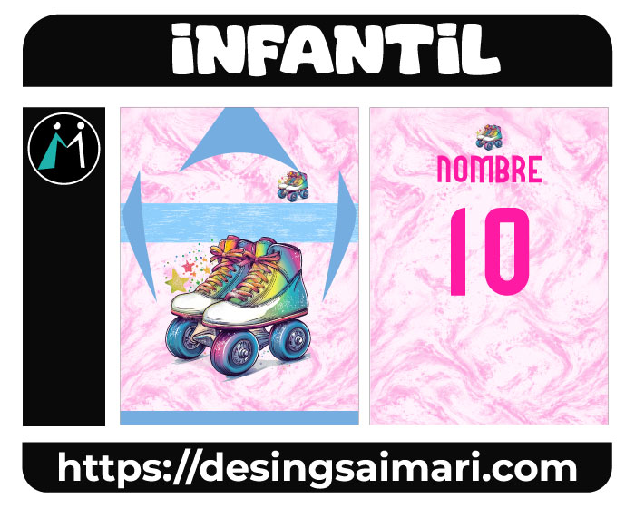
41 | Virgen Rosario | 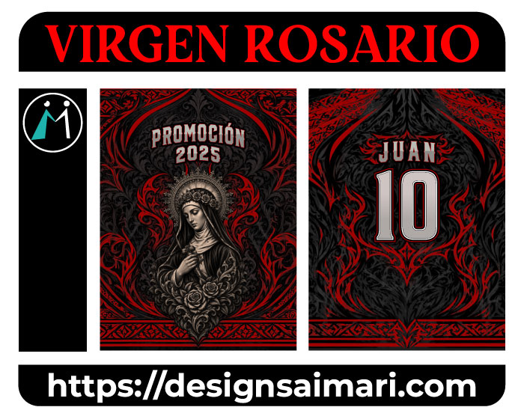
42 | LDU Quito 26-27 Away | 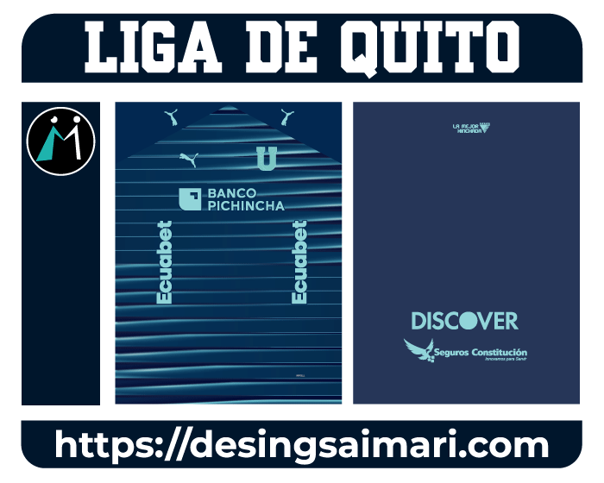
43 | Scooby Do Concept | 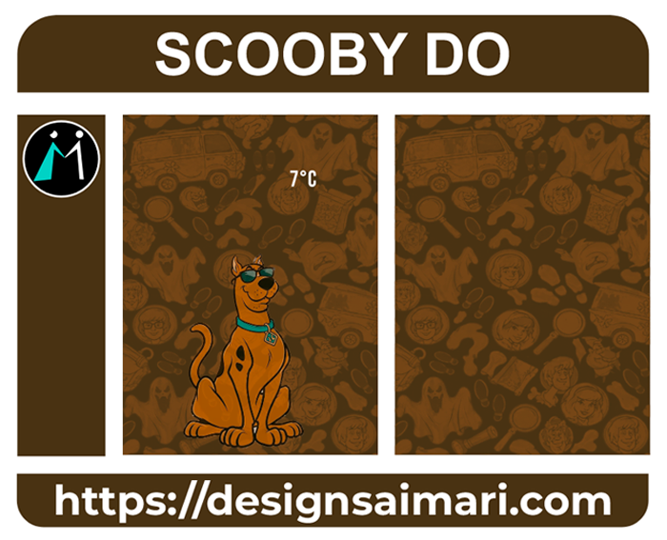
44 | Jersey Concept Señor Cautivo de Ayabaca Blanco_Azul | 
45 | Monterrey Geometric Concept 2026 | 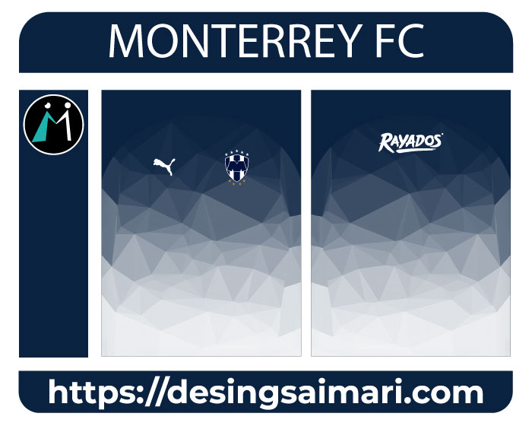
46 | Sport Green | 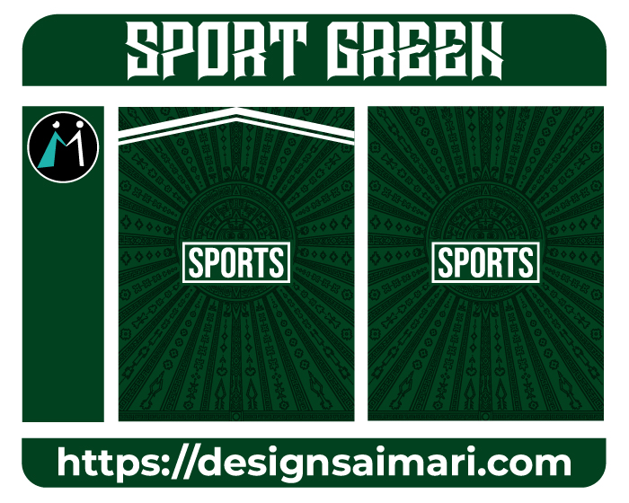
47 | Sport Búho | 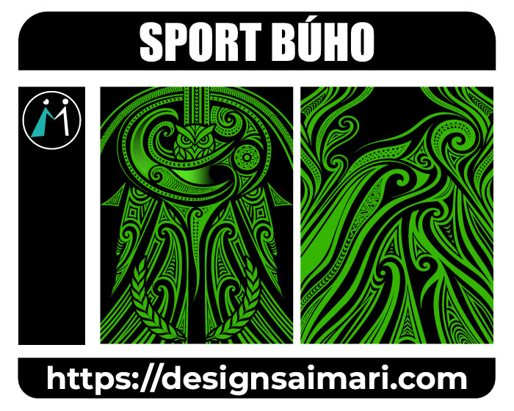
48 | Jersey Sport Red Patron | 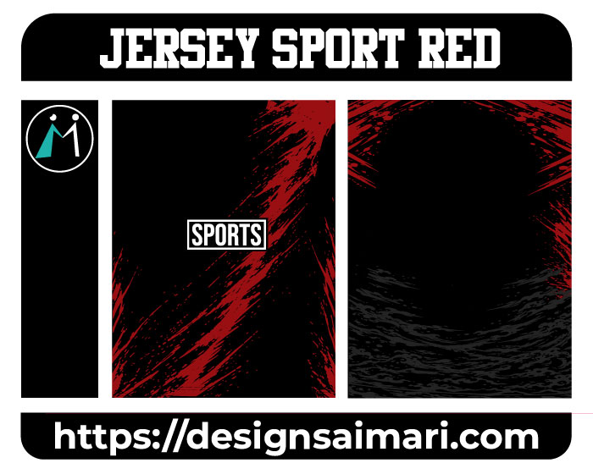
49 | ELITE FUTBOL FEMENINO | 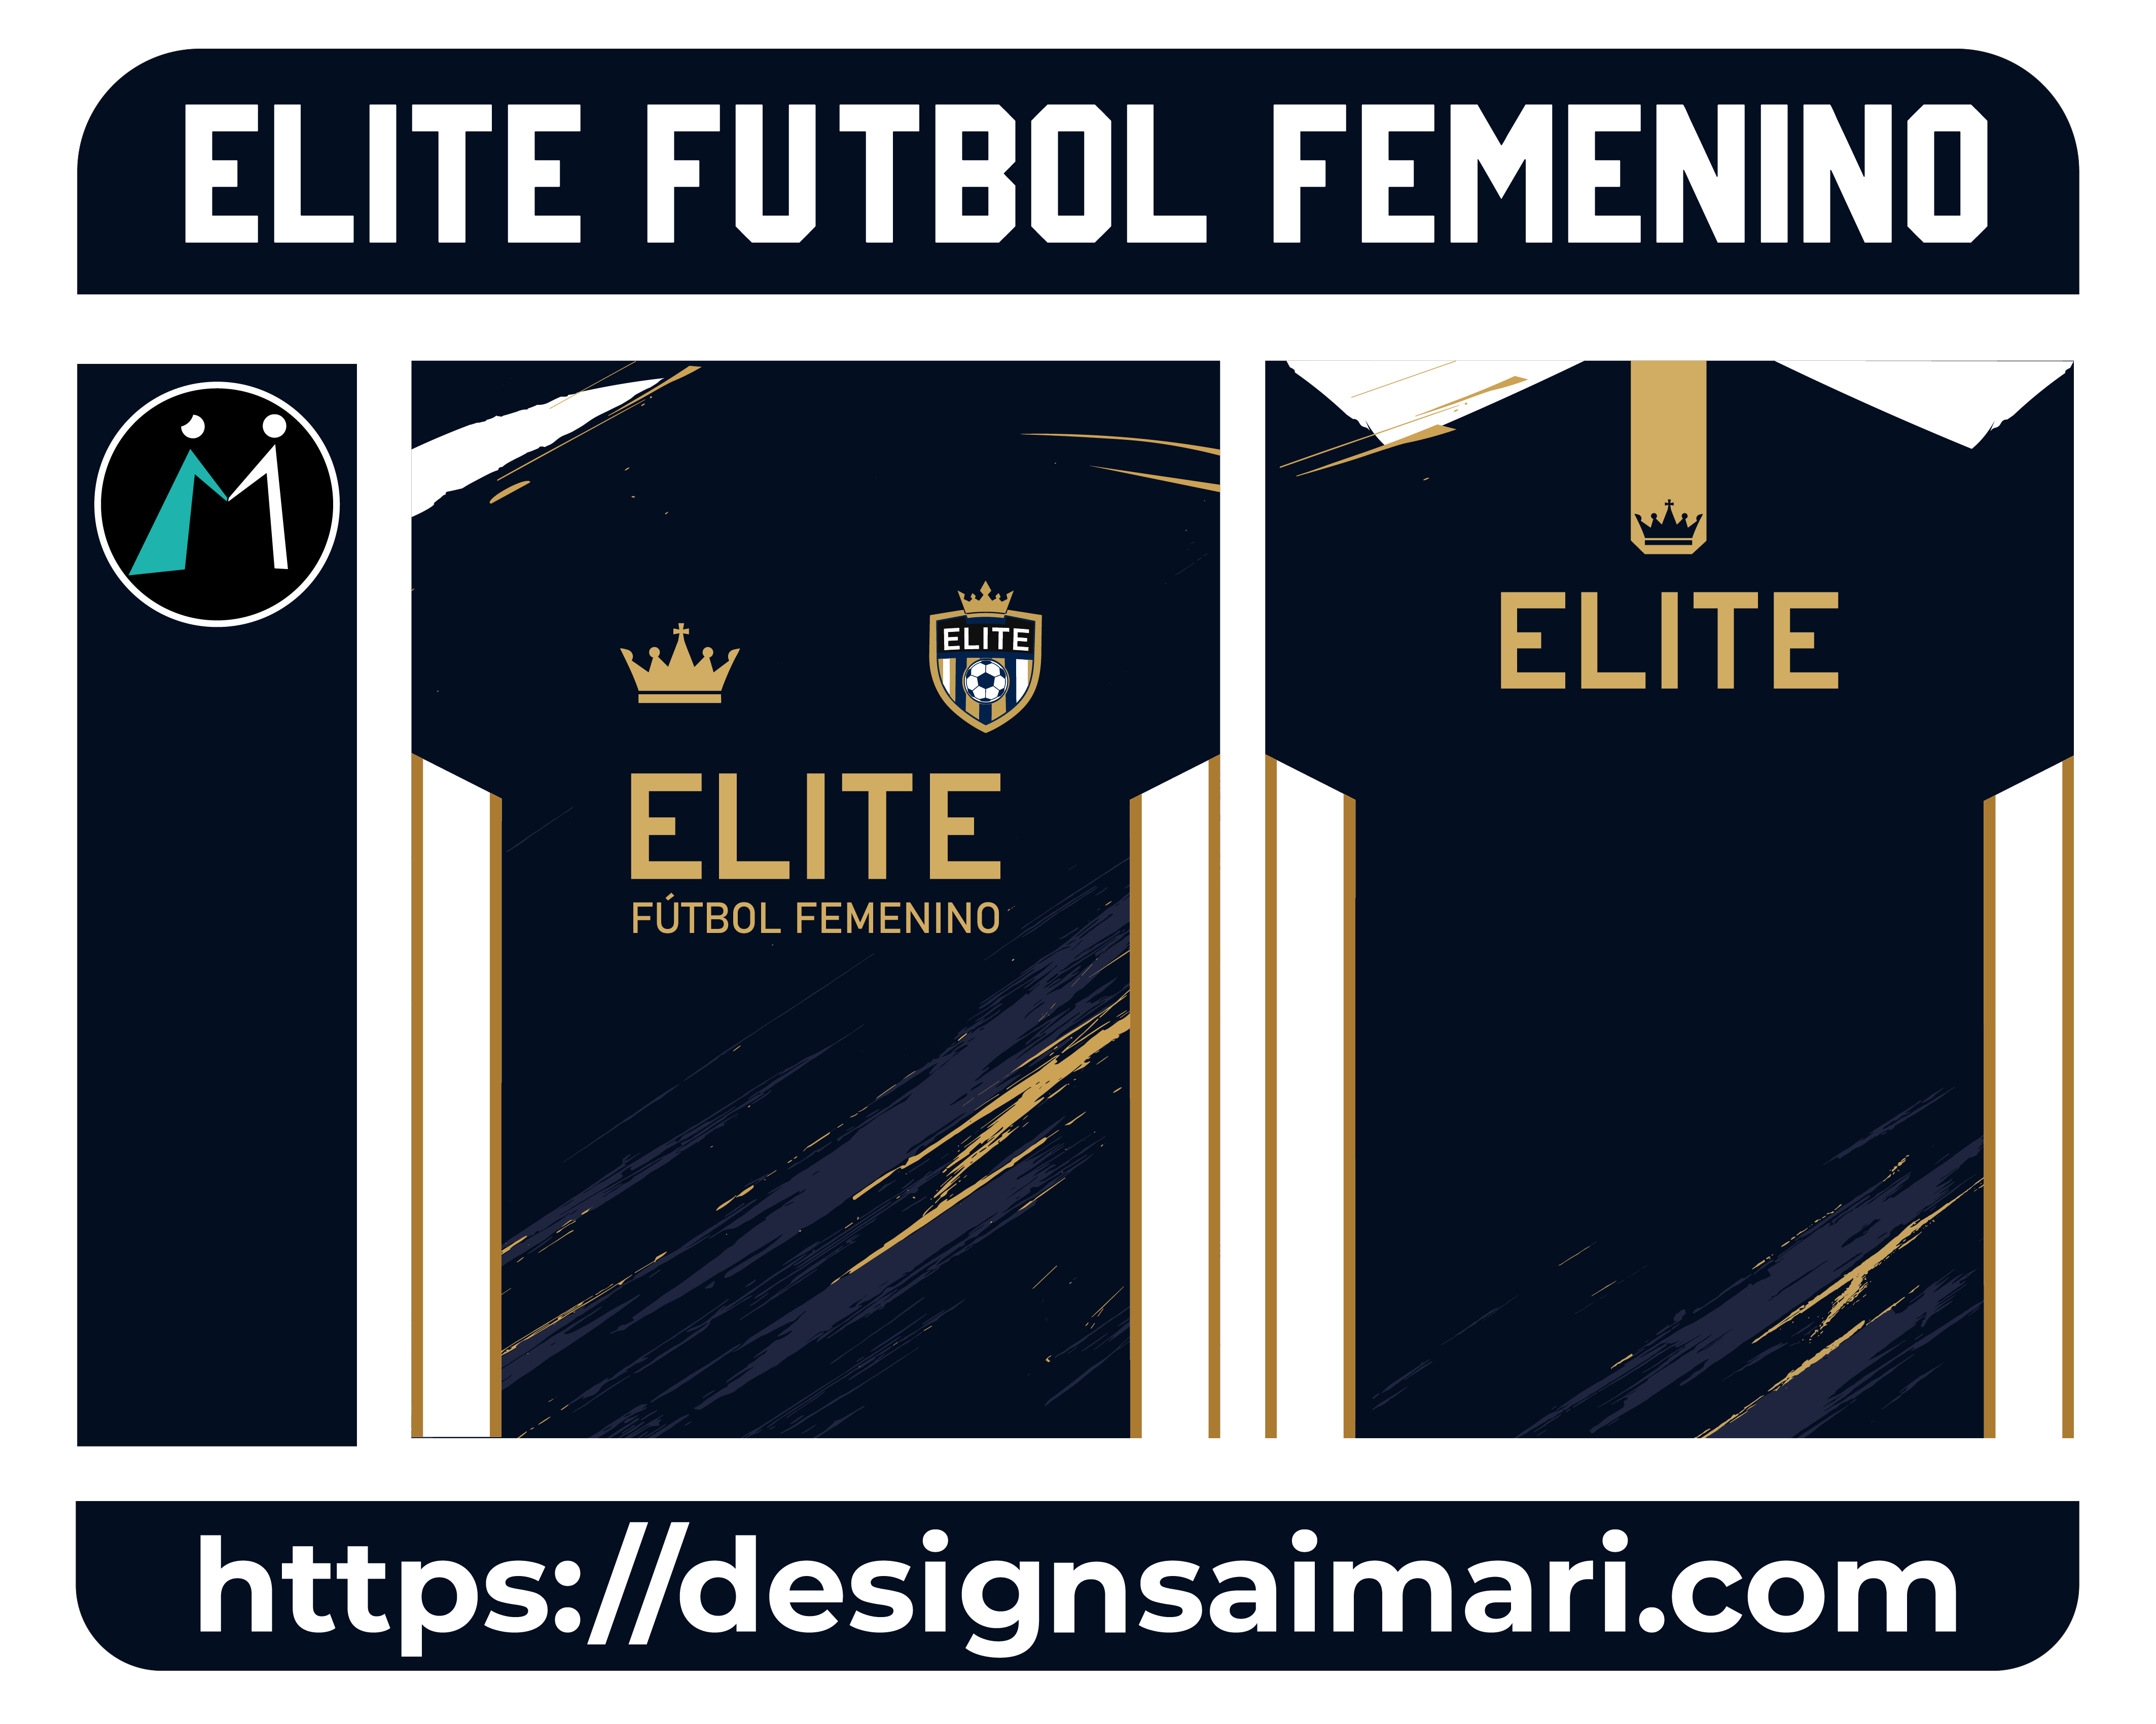
50 | Electricos FC | 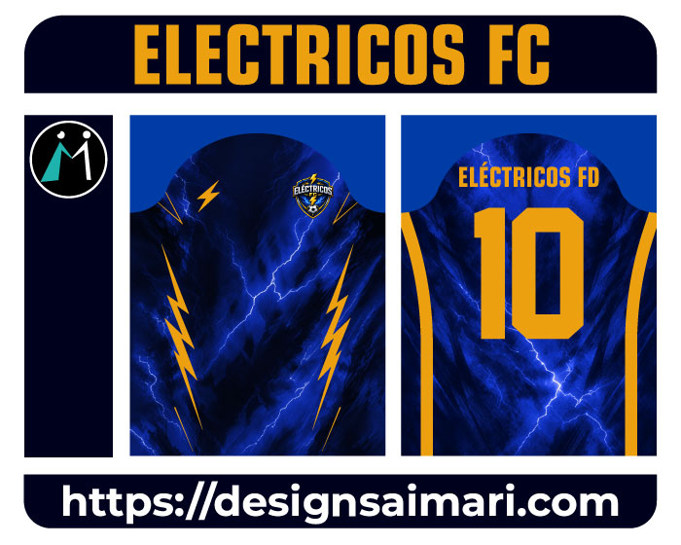
51 | Fenix Blindado | 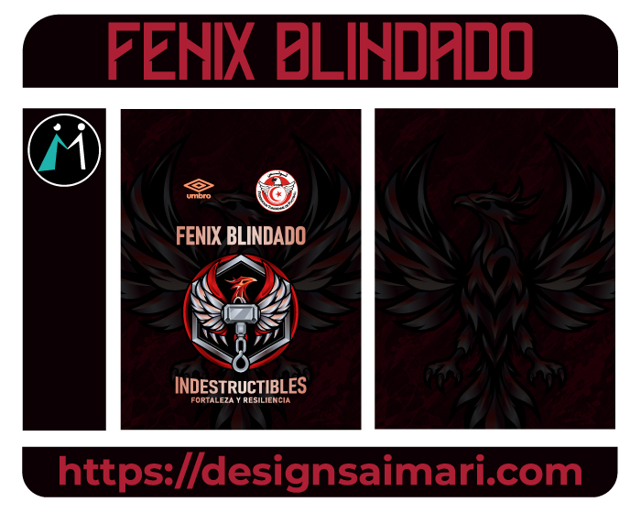
52 | Jersey Shonan Bellmare 2026 Verde | 
53 | Textura Sports Colors | 
54 | Las Vegas Raiders Concept | 
55 | Jersey Powerlifting | 
56 | Las del Barrio | 
57 | Zumba Design Sports Colors | 
58 | Costa De Marfil | 
59 | Gacelas Concept Azul | 
60 | Jersey Infantería Marina | 

